ORIGINAL
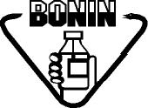 Laboratorios Bonin, S.A. |  | BACK ORDER (ORIGINAL) |  |  |  |  | Código:
 |  |  |  |  |  |  | FO-EX-003-01
 |  |  |  |  |  |  | Versión: 01
 |  | EXPORTACIONES |  |  |  |  | Vigencia: 15/06/2024
 |  |  |  |  |  |  | Vencimiento: 15/06/2027
 |  |  |  |  |  |  | Página 1 de 1

PEDIDO | CODIGO | PRODUCTO | CANTIDAD SOLICITADA ORIGINAL | CANTIDAD SOLICITADA BONIFICACION | CANTIDAD FACTURADA ORIGINAL | CANTIDAD FACTURADA BONIFICACION | COBERTURA | MES

